DASHBOARD
Total de Alunos
INDE Médio
Alunos com alto engajamento
Alunos sem defasagem
% alunos em risco educacional
( INDE <6 )

1.156
7,39
55%
54%
10%

Impacto Educacional da
ONG Passos Mágicos
Análise do desenvolvimento
educacional dos estudantes - PEDE 2024
 | Total
Alto engajamento | 7.93
Engajamento médio | 6.92
Baixo engajamento | 5.90
Engajamento x INDE
 | Alto engajamento | Baixo engajamento | Engajamento médio
Topázio | 310 |  | 16
Sem classificação |  | 102
Quartzo | 7 | 73 | 32
Ametista | 265 | 12 | 114
Agata | 52 | 50 | 123
Engajamento por nível de desempenho
Distribuição de desempenho dos alunos
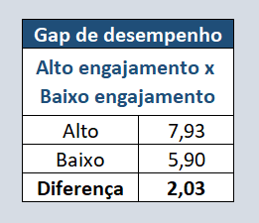

 | Total
Ametista | 34%
Topázio | 28%
Agata | 19%
Quartzo | 10%
Sem classificação | 9%

Defasagem educacional x desempenho
Indicadores educacionais
Distribuição do INDE

 | Total
Bom desempenho | 616
Alto desempenho | 326
Desempenho moderado | 110
Baixo desempenho | 104
 | Defasagem moderada | Defasagem severa | Em fase
Ametista | 220 |  | 171
Topázio | 78 |  | 248
Agata | 153 | 2 | 70
Quartzo | 80 | 1 | 31
Sem classificação |  |  | 102
Quantidade de alunos
 | Total
Em fase | 622
Defasagem moderada | 531
Defasagem severa | 3
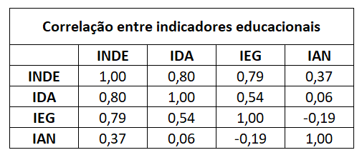

Defasagem - Média INDE 2024
 | Total
Em fase | 7.77
Defasagem moderada | 7.04
Defasagem severa | 6.51
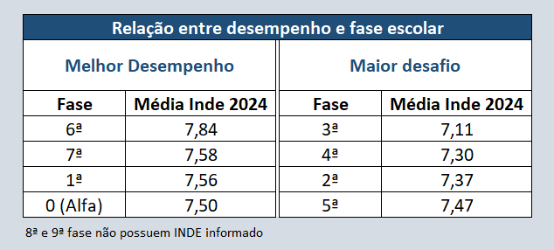
Indicadores mais associados ao desenvolvimento educacional
IDA | 0.80
IEG | 0.79
IAN | 0.37
Fatores que explicam o desenvolvimento educacional
 | Média
IAN | 7.68
INDE | 7.40
IEG | 7.37
IDA | 6.35

Principais Insights
Estudantes com alto engajamento apresentam desempenho médio 34% superior aos alunos com baixo engajamento.
A maioria dos estudantes apresenta desempenho educacional intermediário a alto.
O engajamento nas atividades educacionais apresenta forte associação com o desempenho acadêmico.
Estudantes sem defasagem educacional apresentam resultados significativamente superiores.
Alunos de alto desempenho (Topázio) apresentam predominantemente alto engajamento.
Recomendações
Incentivar estratégias que aumentem o engajamento dos estudantes.
Direcionar intervenções pedagógicas para alunos com defasagem educacional.
Monitorar indicadores de engajamento como preditores de desempenho acadêmico.

